ER1-TC-Calcul-1
INCIDENT(BUG) REPORT (#ER1-TC-Calcul-1)

Data | 2022-12-28
Denumire aplicatie | GradeIt
Versiune | 1
Modul functional | Calculare medie liceu |  | Flux(Scenariu) Testare | TS-Calcul
 |  |  | Caz Testare | TC-Calcul-1
Hardware | Acer Aspire, Proc: AMD Ryzen 5 5500U with Radeon Graphics, 2.10 GHz, 8.00 GB
Sistem operare | Windows 11 Home, 64-bit
Gravitate eroare | MAJORA
 | MEDIE | X
 | MINORA
Status | DETECTAT | X
 | DESCHIS | X
 | REZOLVAT | X
 | INCHIS | X
Descriere | Eroare introducere note: media se putea calcula și cu note mai mici sau mai mari decât limitele impuse, acestea fiind între 1 și 10, în cazul in care valorile erau introduse de la tastatură.
Capturi ecran | 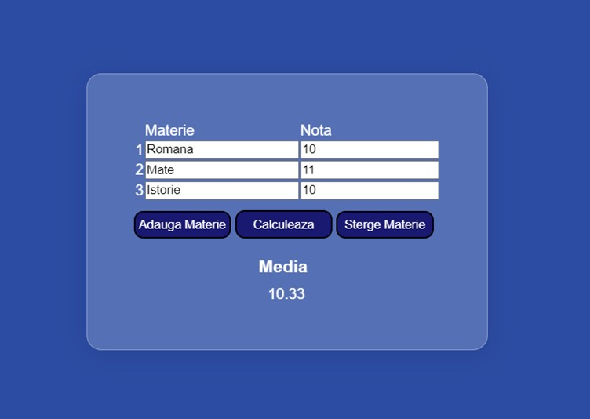

ER2-TC-Calcul-2
INCIDENT(BUG) REPORT (#ER2-TC-Calcul-2)

Data | 2022-12-28
Denumire aplicatie | GradeIT
Versiune | 1
Modul functional | Calcul medie liceu |  | Flux(Scenariu) Testare | TS-Calcul
 |  |  | Caz Testare | TC-Calcul-2
Hardware | Acer Aspire, Proc: AMD Ryzen 5 5500U with Radeon Graphics, 2.10 GHz, 8.00 GB
Sistem operare | Windows 11 Home, 64-bit
Gravitate eroare | MAJORA | X
 | MEDIE
 | MINORA
Status | DETECTAT | X
 | DESCHIS | X
 | REZOLVAT | X
 | INCHIS | X
Descriere | Eroare câmpuri goale: în cazul în care rămân câmpuri goale, media se calculeaza cu nota 0.
Capturi ecran | 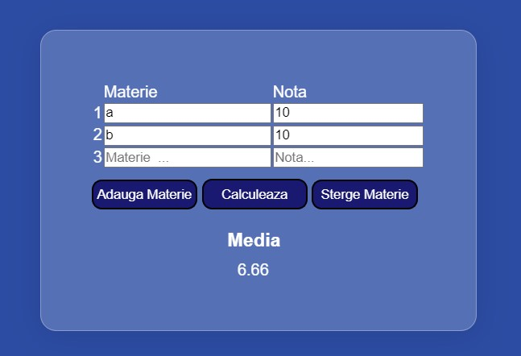

ER3-TC-Calcul-3
INCIDENT(BUG) REPORT (#ER3-TC-Calcul-3)

Data | 2022-12-28
Denumire aplicatie | GradeIt
Versiune | 1
Modul functional | Calculare medie facultate |  | Flux(Scenariu) Testare | TS-Calcul
 |  |  | Caz Testare | TC-Calcul-3
Hardware | Acer Aspire, Proc: AMD Ryzen 5 5500U with Radeon Graphics, 2.10 GHz, 8.00 GB
Sistem operare | Windows 11 Home, 64-bit
Gravitate eroare | MAJORA
 | MEDIE | X
 | MINORA
Status | DETECTAT | X
 | DESCHIS | X
 | REZOLVAT | X
 | INCHIS | X
Descriere | Eroare introducere note: media se putea calcula și cu note mai mici sau mai mari decât limitele impuse, acestea fiind între 1 și 10, în cazul în care valorile erau introduse de la tastatură.
Capturi ecran | 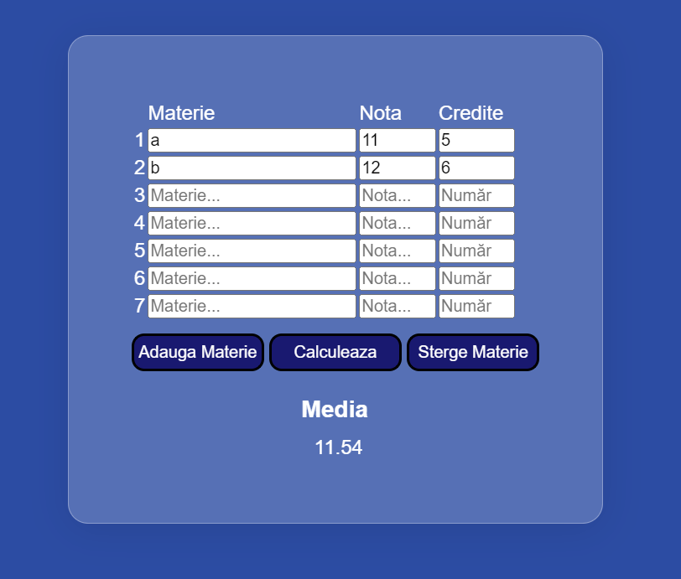

ER4-TC-Calucl-4
INCIDENT(BUG) REPORT (#ER4-TC-Calcul-4)

Data | 2022-12-28
Denumire aplicatie | GradeIT
Versiune | 1
Modul functional | Calcul medie facultate |  | Flux(Scenariu) Testare | TS-Calcul
 |  |  | Caz Testare | TC-Calcul-4
Hardware | Acer Aspire, Proc: AMD Ryzen 5 5500U with Radeon Graphics, 2.10 GHz, 8.00 GB
Sistem operare | Windows 11 Home, 64-bit
Gravitate eroare | MAJORA | X
 | MEDIE
 | MINORA
Status | DETECTAT | X
 | DESCHIS | X
 | REZOLVAT | X
 | INCHIS | X
Descriere | Eroare câmpuri goale: câmpurile goale se interpretează ca și cum ar avea valoarea zero, lucru ce duce la aruncarea unui mesaj de alertă și la reîncărcarea paginii.
Capturi ecran | 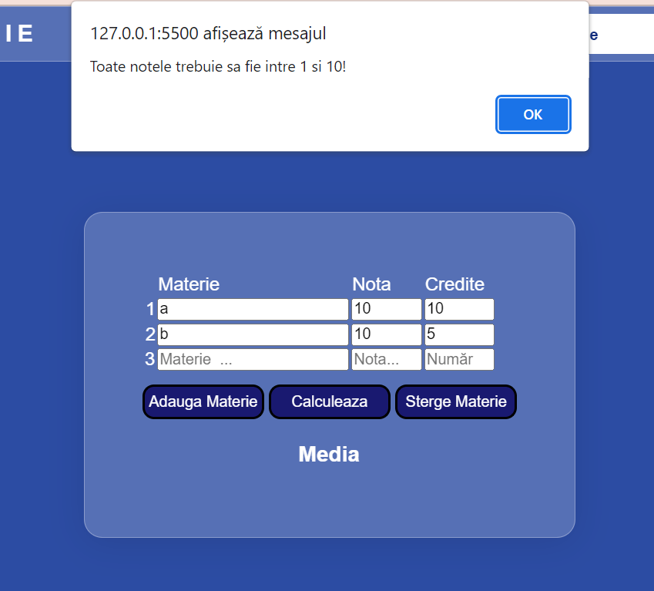

ER5-TC-Calcul-5
INCIDENT(BUG) REPORT (#ER5-TC-Calcul-5)

Data | 2022-12-28
Denumire aplicatie | GradeIt
Versiune | 1
Modul functional | Calculare medie facultate |  | Flux(Scenariu) Testare | TS-Calcul
 |  |  | Caz Testare | TC-Calcul-5
Hardware | Acer Aspire, Proc: AMD Ryzen 5 5500U with Radeon Graphics, 2.10 GHz, 8.00 GB
Sistem operare | Windows 11 Home, 64-bit
Gravitate eroare | MAJORA
 | MEDIE | X
 | MINORA
Status | DETECTAT | X
 | DESCHIS | X
 | REZOLVAT | X
 | INCHIS | X
Descriere | Eroare introducere credite: media se putea calcula și cu credite mai mici sau mai mari decât limitele impuse, acestea fiind între 1 și 10, în cazul în care valorile erau introduse de la tastatură.
Capturi ecran | 